상품제안서
슬림핏 프로 허벅지 압박스타킹 | 상품코드: S42727

 |  |  |  |  |  |  | 02-713-8555 | www.synergygift.co.kr
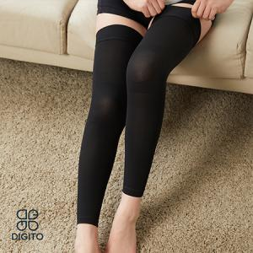 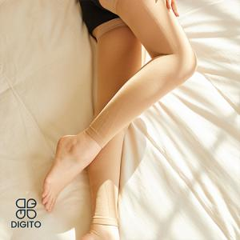

【상세/제작정보】

【인쇄/포장옵션】 | 스티커 / 포장지포장

【공급단가】 | 수량 | 20~ | 100~ | 300~ | 500~ | 1,000~
*VAT별도 | 블랙 M | 30,390원 | 29,920원 | 29,220원 | 28,050원 | 26,880원
 | 블랙 L | 30,390원 | 29,920원 | 29,220원 | 28,050원 | 26,880원
 | 스킨 M | 30,390원 | 29,920원 | 29,220원 | 28,050원 | 26,880원
 | 스킨 L | 30,390원 | 29,920원 | 29,220원 | 28,050원 | 26,880원

【상품 URL】 | https://www.synergygift.co.kr:443/src/goods_detail.php?gdno=42727

